Hoja6
Codito | 4.50 cada uno (media libra) | 21 las 6 unidades
Codo | 4.50cada uno (media libra) | 21 las 6 unidades
Caracol | 4.50cada uno (media libra) | 21 las 6 unidades
Caracolito | 4.50cada uno (media libra) | 21 las 6 unidades
Espaguetti | 4.50cada uno (media libra) | 21 las 6 unidades
cabello de angel (entre fino) | 4.50cada uno (media libra) | 21 las 6 unidades
Salsa inglesa 5 oz | 6 cada uno | 59.04 las 12 unidades
Salsa soya 3 oz | 4 cada uno | 38.04 las 12 unidades
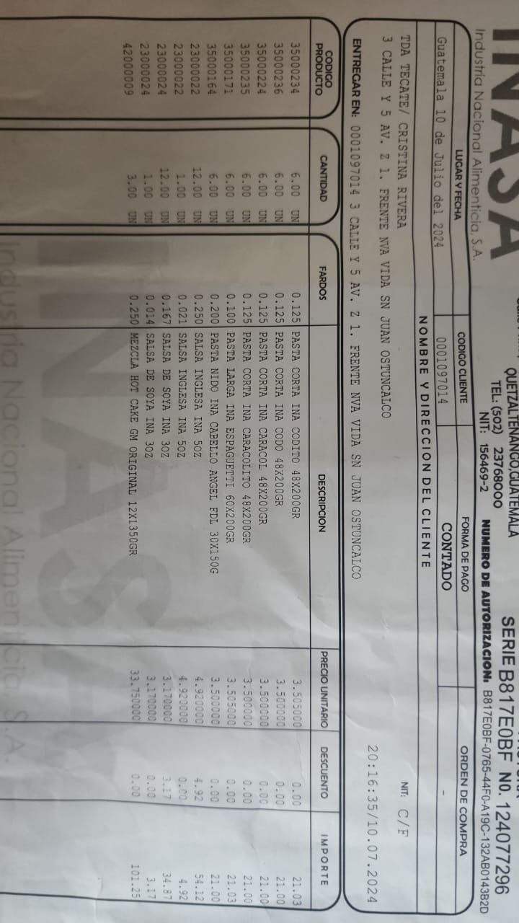
Mayonesa pequeña | 4 cada uno | 42 las 12 unidades
Salsa Dulce Pequeña(4oz) | 3 cada uno | 26 las 12 unidades
Salsa Dulce Mediana (8oz) | 4.50 cada uno | 48 las 12 unidades

Hoja3
orange botella | 3.50 cada uno | por mayor | Q73 | Potensol
raptor desechable | 7 cada uno | por mayor | Q70
Fruta Fresca | a 3.50 cada uno | por mayor | Q32
Bolsa de agua pura |  | por mayor | Q08
Limonadad con soda | a 4 cada uno | por mayor | Q38
Fosforo Unidad | a 0.5 unidad | por mayor | Q35
Fosforo paquete | a 4.50 paquete | por mayor | Q35
Super Glue | 1.50 cada uno | por mayor de 12 unidades | Q11
Agua pura salvavidas 12 un | a 4 cada uno | por mayor de 12 unidades | Q40
Jugo de la granja | 7 cada uno | por mayor | Q73
Jugo del Frutal | 5 cada uno | por mayor | Q85
tortrix doc |  | por mayor | Q10
tortrix taco |  | por mayor | Q21
Encendedor | a 3 cada uno | por mayor | Q55
Esponja verde delgada | a 1.25 cada uno | por mayor | Q09
Esponja de metal grande | a 3.50 cada uno | por mayor | Q40
Curitas | a 0.25 cada uno | por mayor | Q18
cepillo de diente | dar a 3 cada uno | por mayor | Q25
Adrenalina pequeña | 10 cada uno | por mayor | Q205
Adrenalina 16 oz | 13 Cada uno | Por mayor | Q280
Pepsi Lata | 5 cada uno | por mayor | Q103
caja coca botella | 4 cada uno | por mayor | Q73
coca lata | 6 cada uno | por mayor | Q111
Litro de Coca | 8 cada uno | por mayor | Q82
Fresca | 7 cada uno | por mayor | Q63
Coca Desechable | 7 cada uno | por mayor | Q72
Jabon Potensol | 6 cada uno | por mayor de 20 unidades | Q90
Lapicero Bic | 2 cada uno | Por mayor de 12 unidades | Q18
Papel nube blanca | 8 paquete | Por mayor de 10 unidades | Q68
Unidad nube blanca | 2 cada uno | Por mayor de 10 paquetes | Q68
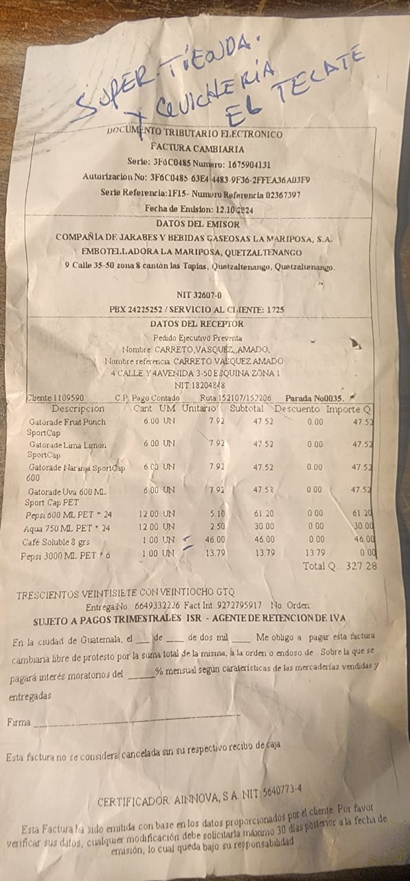
Azucar libra | 5 cada uno | por mayor de 30 unidades | Q125
Azucar 5 libras | 25 cada uno | por mayor de 6 unidades | Q125
Agua pura AQUA | 3.5 cada uno | Por mayor de 12 Unidades | Q30
Pepsi Desechable 600ml | 6 cada uno | Por mayor de 12 unidades | Q61
Gatorade 600 ml | 10 cada uno | Por mayor de 24 unidades | Q190
Karma Lata | 6 cada uno | Por mayor de 24 unidades | Q115
AMP Desechable | 6 cada uno | Por mayor de 12 unidades | Q51

Dulces
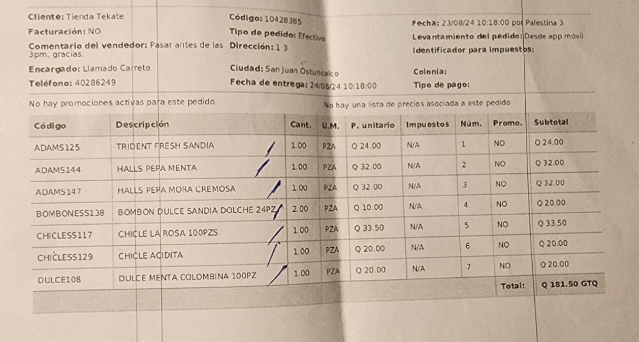
TRIDENT RESH SANDIA | .50 centavos |  | Q24
HALLS PEPA MENTA | .50 centavos |  | Q32
HALLS PEPA MORA CREMOSA | .50 centavos |  | Q32
BOMBON DULCE SANDIA DOLCHE 24 PZ | .50 centavos | 24 Piezas | Q10
CHICLE DE LA ROSA | .50 centavos | 100 Piezas | Q34
CHICLE ACIDITA |  |  | Q20
DULCE MENTA COLOMBIANA | 3 X 1 quetzal | 100 Piezas | Q20
DULCE TOMMY | .50 centavos | 100 Piezas | Q35
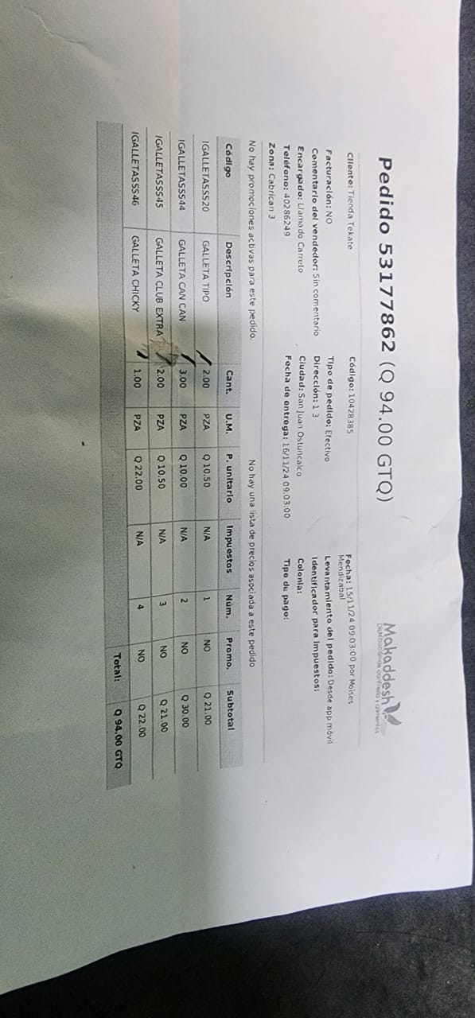
BUBALOO MORADO | .50 Centavos | 70 Piezas | Q25
DESINFECTANTE DOLY GALON | Q20 | 1 GALON | Q16

